Накладная-№3
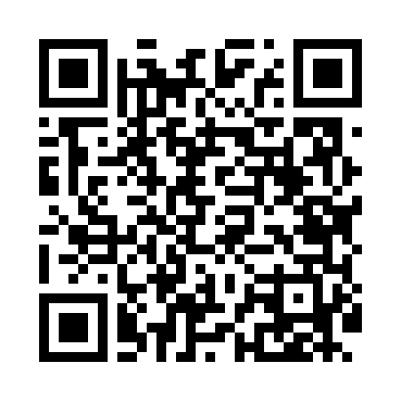
Номер товарно-транспортной накладной: |  |  | Торговый представитель: Kamol aka
Поставщик: Toshkent falcon fly 2 |  |  | Телефон торгового представителя: +998979626299
Дата отгрузки: 29.10.2025 |  |  | Контрагент: Dona zakass
Дата консигнации: |  |  | Адрес:
Доставщик: |  |  | Телефон:
Телефон доставщика:
Время заказа: 29.10.2025 11:53:01
№ | Штрих-код | Название товаров (работ,услуг) | Количество | Количество в кейсе | Цена | Сумма
 |  |  | 25 |  |  | 107.5
1 | 6920240023239 | Универсал коврик 60*180 см XP-23-23 | 5 | 5 шт. | 5.10 | 25.50
2 | 6906083100597 | Комплект: трикотажные чехлы для крышки унитаз а (3 шт.), 45×75 см, DB-63-93 | 20 | 20 шт. | 4.10 | 82
Итого: 107.5$|->UZS: 1,343,750.00

